Upload
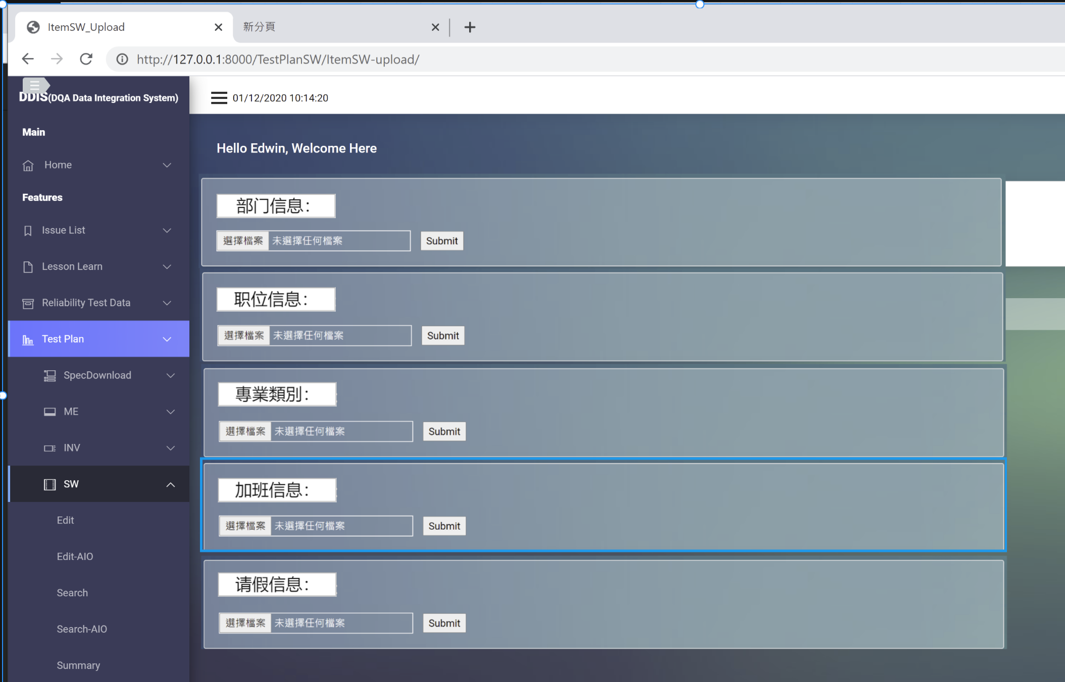
录入界面
Excel录入Database1，2，6，7，8

PerIn_Edit
搜索
人員信息記錄编辑界面
人員信息記錄：编辑，分权限显示可编辑内容
 |  |  |  |  |  |  |  |  |  |  |  |  |  |  |  |  | 只有助理能看到
新增
年份 |  | 客戶 |  | 部門 |  | 課別 |  |  |  |  | 集團員工 |  |  |  |  |  |  |  |  | 彈框出現添加信息

 |  |  | 只有助理能看到 |  | 只有助理能看到

編輯a'a
操作 | 狀態 | 報到日期 | 離職日期 | 预计离职日期 | 離職原因 | 离职详情 | 離職去向 | 新公司名稱 | 薪资 | 最近一次績效 | 年資 | 客戶 | 部門 | 課別 | 集團員工 | SAP員工 | 中文姓名 | 英文姓名 | 性別 | 現職稱 | 最近一次晉升日期 | 入職職稱 | 晉升次數 | 是否承認工作經驗 | 畢業年度 | 學歷 | 學校 | 專業 | 專業歸屬 | 英語 | 身份証號 | 生日 | 籍貫省份 | 籍貫縣市 | 戶口省份 | 戶口縣市 | 手機號碼
 | 在職 | 5/27/2020 |  |  |  |  |  |  |  |  | 0.5 | C38 | 三處 | KM0MAQABE0 |  |  | 周超 |  | 男 | 技術員 |  | 技術員 | 0 | 0 | 2020 | 本科 | 滁州學院 | 電子信息工程 | 電氣信息類 | 四級 | 341103199704233019 | 04/23/97 | 安徽 | 滁州 | 安徽 | 滁州 | 15955008415

 |  |  |  |  |  |  |  |  |  |  |  |  |  |  |  |  | 點擊上傳頭像，只有助理有權限

PerIn_Search
搜索
導出
人員資訊記錄搜索介面
 |  |  |  |  |  |  |  |  |  |  |  |  |  |  |  |  | 只有DQA能看到
年份 |  | 客戶 |  | 部門 |  |  |  |  | 課別 |  | 集團員工

狀態 | 報到日期 | 離職日期 | 預計離職日期 | 離職原因 | 離職詳情 | 離職去向 | 新公司名稱 | 薪资 | 最近一次績效 | 年資 | 客戶 | 部門 | 課別 | 集團員工 | SAP員工 | 中文姓名 | 英文姓名 | 性別 | 現職稱 | 最近一次晉升日期 | 入職職稱 | 晉升次數 | 是否承認工作經驗 | 畢業年度 | 學歷 | 學校 | 專業 | 專業歸屬 | 英語 | 身份証號 | 生日 | 籍貫省份 | 籍貫縣市 | 戶口省份 | 戶口縣市 | 手機號碼
在職 | 5/27/2020 |  |  |  |  |  |  |  |  | 0.5 | C38 | 三處 | KM0MAQABE0 |  |  | 周超 |  | 男 | 技術員 |  | 技術員 | 0 | 0 | 2020 | 本科 | 滁州學院 | 電子資訊工程 | 電氣信息類 | 四級 | 341103199704233019 | 04/23/97 | 安徽 | 滁州 | 安徽 | 滁州 | 15955008415

 |  |  |  |  | 點擊彈出個人信息
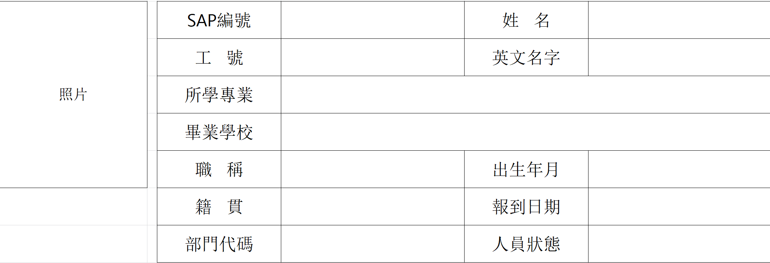

 | 處

ManPower_Edit
MainPower_Edit

搜索
客戶 |  | 年份 |  | 処 |  | 部 |  | 課別

 |  |  |  |  | 只有助理能看到

編輯a'a
編輯a'a
操作 | 部門代碼 | 処 | 部 | 課 | 項次 | 職稱 | CodeNoH01 | CodeNoH02 | 年份 | 目前在職人力 | 一月 | 二月 | 三月 | 四月 | 五月 | 六月 | 七月 | 八月 | 九月 | 十月 | 十一月 | 十二月
 | KMN0AQA000 | DQA3 |  |  | 6_1_Other |  | CN | N | 2019 | 0 | 0 | 0 | 0 | 0 | 0 | 0 | 0 | 0 | 0 | 0 | 1 | 1
 | KMN0AQA000 | DQA3 | 一部 |  | 7_2 |  | CN | N | 2019 | 1 | 1 | 1 | 1 | 1 | 1 | 1 | 1 | 1 | 1 | 1 | 0 | 0

只能編輯本課人力

ManPower_Search
搜索
導出
MainPower_Search
 |  |  |  |  |  |  |  |  |  |  |  |  |  |  | 只有DQA能看到
客戶 |  | 年份 |  | 処 |  | 部 |  | 課別

部門代碼 | 処 | 部 | 課 | 項次 | 職稱 | CodeNoH01 | CodeNoH02 | 年份 | 目前在職人力 | 一月 | 二月 | 三月 | 四月 | 五月 | 六月 | 七月 | 八月 | 九月 | 十月 | 十一月 | 十二月
KMN0AQA000 | DQA3 |  |  | 6_1_Other |  | CN | N | 2019 | 0 | 0 | 0 | 0 | 0 | 0 | 0 | 0 | 0 | 0 | 0 | 1 | 1
KMN0AQA000 | DQA3 | 一部 |  | 7_2 |  | CN | N | 2019 | 1 | 1 | 1 | 1 | 1 | 1 | 1 | 1 | 1 | 1 | 1 | 0 | 0

Summary-加班請假
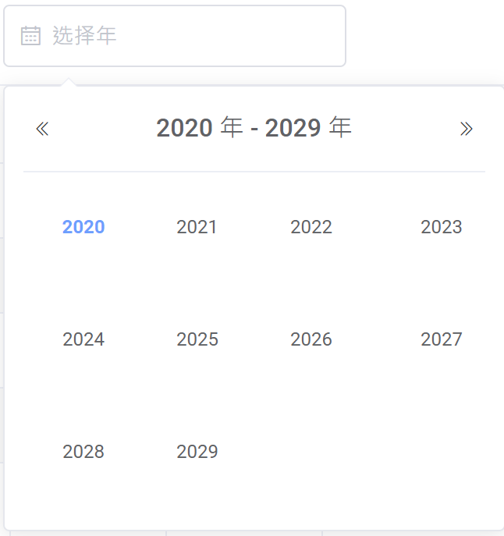
搜索
 | 部門代碼 |  | 年份

加班

 | 部門名稱 --> (人均加班時數) | QM | IDL 人數 (扣除課/理級主管/產假人員/作業人員) | Jan | Feb | Mar | Apr | May | Jun | Jul | Aug | Sep | Oct | Nov | Dec | Year Sum | Year Average
 | KF0MAQAA00(DQA1 五部) | 謝信福 | 65 | 43.45 | 0.41 | 23.93 | 60.07 |  |  |  |  |  |  |  |  | 127.86 | 31.96
 | KF0MAQAB00(DQA1 六部) | 朱紹貴 | 57 | 47.65 | 0.60 | 35.99 | 61.66 |  |  |  |  |  |  |  |  | 145.90 | 36.48
 | KF0MAQAC00(DQA1 七部) | 鄧琴 | 71 | 38.81 | 0.21 | 32.36 | 58.46 |  |  |  |  |  |  |  |  | 129.84 | 32.46
 | KF0MAQAD00(DQA1 八部) | 林益成 | 60 | 39.47 | 0.00 | 28.01 | 54.03 |  |  |  |  |  |  |  |  | 121.51 | 30.38
 | KH0MAQAA00(DQA2 四部) | 何政道 | 31 | 52.81 | 2.63 | 45.84 | 67.97 |  |  |  |  |  |  |  |  | 169.25 | 42.31
 | KH0MAQAB00(DQA2 五部) | 錢冬霞 | 33 | 57.79 | 0.00 | 49.18 | 71.45 |  |  |  |  |  |  |  |  | 178.42 | 44.61
 | KH0MAQAC00(DQA2 六部) | 晉春 | 30 | 57.83 | 1.87 | 51.25 | 74.88 |  |  |  |  |  |  |  |  | 185.83 | 46.46
 | KH0MAQAD00(DQA2 七部) | 范榮榮 | 32 | 62.77 | 2.09 | 55.22 | 77.45 |  |  |  |  |  |  |  |  | 197.53 | 49.38
 | KH0MAQAE00(DQA2 八部) | 楊雷 | 31 | 55.46 | 2.84 | 42.52 | 68.71 |  |  |  |  |  |  |  |  | 169.53 | 42.38
 | DX0MAQAA00(DQA2 九部) | 黃永煒 | 70 | 6.67 | 0.00 | 0.59 | 39.37 |  |  |  |  |  |  |  |  | 46.63 | 11.66
 | QL0MAQAA00(DQA2 十部) | 陳世昌 | 24 | 29.43 | 5.41 | 32.60 | 40.73 |  |  |  |  |  |  |  |  | 108.17 | 27.04
 | KM0MAQAA00(DQA3 一部) | 蔡小衛 | 29 | 32.34 | 1.24 | 37.63 | 32.16 |  |  |  |  |  |  |  |  | 103.37 | 25.84
 | KM0MAQAB00(DQA3 二部) | 邢燕飛 | 27 | 28.92 | 7.11 | 28.93 | 30.85 |  |  |  |  |  |  |  |  | 95.81 | 23.95
 | KM0MAQAC00(DQA3 三部) | 顧長榮 | 29 | 23.97 | 0.05 | 29.00 | 32.76 |  |  |  |  |  |  |  |  | 85.78 | 21.45
 | KM0MAQAD00(DQA3 四部) | 邵捷 | 51 | 25.51 | 3.66 | 44.22 | 33.18 |  |  |  |  |  |  |  |  | 106.57 | 26.64
 | KM0MAQAE00(DQA3 五部) | 汪玨 | 26 | 23.48 | 0.54 | 34.12 | 38.65 |  |  |  |  |  |  |  |  | 96.79 | 24.20
 | Sub- Count |  | 666 | 626.36 | 28.66 | 571.39 | 842.38 | 0.00 | 0.00 | 0.00 | 0.00 | 0.00 | 0.00 | 0.00 | 0.00 | 2068.79 | 172.40
 | Monthly Average |  |  | 37.34 | 1.33 | 33.04 | 52.97

 | Jan | Feb | Mar | Apr
KF0MAQAA00(DQA1 五部) | 43.45 | 0.41 | 23.93 | 60.07
KF0MAQAB00(DQA1 六部) | 47.65 | 0.6 | 35.99 | 61.66
KF0MAQAC00(DQA1 七部) | 38.81 | 0.21 | 32.36 | 58.46
KF0MAQAD00(DQA1 八部) | 39.47 | 0 | 28.01 | 54.03
KH0MAQAA00(DQA2 四部) | 52.81 | 2.63 | 45.84 | 67.97
KH0MAQAB00(DQA2 五部) | 57.79 | 0 | 49.18 | 71.45
KH0MAQAC00(DQA2 六部) | 57.83 | 1.87 | 51.25 | 74.88
KH0MAQAD00(DQA2 七部) | 62.77 | 2.09 | 55.22 | 77.45
KH0MAQAE00(DQA2 八部) | 55.46 | 2.84 | 42.52 | 68.71
DX0MAQAA00(DQA2 九部) | 6.67 | 0 | 0.59 | 39.37
QL0MAQAA00(DQA2 十部) | 29.43 | 5.41 | 32.6 | 40.73
KM0MAQAA00(DQA3 一部) | 32.34 | 1.24 | 37.63 | 32.16
KM0MAQAB00(DQA3 二部) | 28.92 | 7.11 | 28.93 | 30.85
KM0MAQAC00(DQA3 三部) | 23.97 | 0.05 | 29 | 32.76
KM0MAQAD00(DQA3 四部) | 25.51 | 3.66 | 44.22 | 33.18
KM0MAQAE00(DQA3 五部) | 23.48 | 0.54 | 34.12 | 38.65

 | Apr | IDL 人數 (扣除課/理級主管/產假人員/作業人員)
KF0MAQAA00(DQA1 五部) | 60.07 | 65
KF0MAQAB00(DQA1 六部) | 61.66 | 57
KF0MAQAC00(DQA1 七部) | 58.46 | 71
KF0MAQAD00(DQA1 八部) | 54.03 | 60
KH0MAQAA00(DQA2 四部) | 67.97 | 31
KH0MAQAB00(DQA2 五部) | 71.45 | 33
KH0MAQAC00(DQA2 六部) | 74.88 | 30
KH0MAQAD00(DQA2 七部) | 77.45 | 32
KH0MAQAE00(DQA2 八部) | 68.71 | 31
DX0MAQAA00(DQA2 九部) | 39.37 | 70
QL0MAQAA00(DQA2 十部) | 40.73 | 24
KM0MAQAA00(DQA3 一部) | 32.16 | 29
KM0MAQAB00(DQA3 二部) | 30.85 | 27
KM0MAQAC00(DQA3 三部) | 32.76 | 29
KM0MAQAD00(DQA3 四部) | 33.18 | 51
KM0MAQAE00(DQA3 五部) | 38.65 | 26

搜索
請假
 | 部門代碼 |  | 工號 |  | 年份

 | 部門代號 | 請假人工號 | 請假人姓名 | 假別名稱 | 年份 | 月份 | 請假時數
 | DX0MAQAA00 | 38021381 | 沈寶珍 | 補休 | 2020 | 10 | 1
 | DX0MAQAAA0 | 38018430 | 王勁璇 | 補休 | 2020 | 10 | 8

Summary-在職
搜索
 | 年份

By 月份
 | 客戶別 | 2018年 | 一月 | 二月 | 三月 | 四月 | 五月 | 六月 | 七月 | 八月 | 九月 | 十月 | 十一月 | 十二月 | 合計
 | A31 | 預算 | 244 | 240 | 236 | 232 | 229 | 226 | 283 | 280 | 277 | 274 | 271 | 268 | 3060
 |  | 在職 | 229 | 228 | 221 | 216 | 208 | 205 | 230 | 216 | 209 | 217 | 223 | 230 | 2632
 |  | 離職 | 8 | 2 | 8 | 5 | 9 | 5 | 12 | 14 | 8 | 6 | 2 | 3 | 82
 |  | 離職率 | 3.49% | 0.88% | 3.62% | 2.31% | 4.33% | 2.44% | 5.22% | 6.48% | 3.83% | 2.76% | 0.90% | 1.30% | 37.56%
 | A32 | 預算 | 219 | 219 | 224 | 236 | 176 | 150 | 78 | 78 | 88 | 98 | 98 | 168 | 1832
 |  | 在職 | 189 | 185 | 194 | 196 | 195 | 189 | 196 | 193 | 192 | 200 | 205 | 217 | 2351
 |  | 離職 | 3 | 4 | 6 | 7 | 1 | 7 | 4 | 3 | 4 | 0 | 3 | 2 | 44
 |  | 離職率 | 1.59% | 2.16% | 3.09% | 3.57% | 0.51% | 3.70% | 2.04% | 1.55% | 2.08% | 0.00% | 1.46% | 0.92% | 22.69%
 | C38 | 預算 | 196 | 223 | 217 | 210 | 204 | 196 | 206 | 217 | 210 | 205 | 198 | 192 | 2474
 |  | 在職 | 210 | 209 | 210 | 203 | 199 | 194 | 209 | 203 | 212 | 214 | 218 | 220 | 2501
 |  | 離職 | 2 | 1 | 4 | 7 | 4 | 5 | 5 | 11 | 6 | 6 | 2 | 3 | 56
 |  | 離職率 | 0.95% | 0.48% | 1.90% | 3.45% | 2.01% | 2.58% | 2.39% | 5.42% | 2.83% | 2.80% | 0.92% | 1.36% | 27.10%
 | 合計 | 預算 | 659 | 682 | 677 | 678 | 609 | 572 | 567 | 575 | 575 | 577 | 567 | 628 | 7366
 |  | 在職 | 628 | 622 | 625 | 615 | 602 | 588 | 635 | 612 | 613 | 631 | 646 | 667 | 7484
 |  | 離職 | 13 | 7 | 18 | 19 | 14 | 17 | 21 | 28 | 18 | 12 | 7 | 8 | 182
 |  | 離職率 | 2.07% | 1.13% | 2.88% | 3.09% | 2.33% | 2.89% | 3.31% | 4.58% | 2.94% | 1.90% | 1.08% | 1.20% | 29.38%
2018年各月份在職統計
 | 在職 | 在職 | 在職 | 預算 | 在職
一月 | 229 | 189 | 210 | 659 | 628
二月 | 228 | 185 | 209 | 682 | 622
三月 | 221 | 194 | 210 | 677 | 625
四月 | 216 | 196 | 203 | 678 | 615
五月 | 208 | 195 | 199 | 609 | 602
六月 | 205 | 189 | 194 | 572 | 588
七月 | 230 | 196 | 209 | 567 | 635
八月 | 216 | 193 | 203 | 575 | 612
九月 | 209 | 192 | 212 | 575 | 613
十月 | 217 | 200 | 214 | 577 | 631
十一月 | 223 | 205 | 218 | 567 | 646
十二月 | 230 | 217 | 220 | 628 | 667

2018年各月份離職統計
 | 離職 | 離職率
一月 | 13 | 0.020700636943
二月 | 7 | 0.011254019293
三月 | 18 | 0.0288
四月 | 19 | 0.030894308943
五月 | 14 | 0.023255813953
六月 | 17 | 0.028911564626
七月 | 21 | 0.033070866142
八月 | 28 | 0.045751633987
九月 | 18 | 0.029363784666
十月 | 12 | 0.019017432647
十一月 | 7 | 0.010835913313
十二月 | 8 | 0.011994002999

By 職稱

DQA在職人員職稱分佈圖
 | 總計
助技員 | 64
技術員 | 71
助工師 | 205
工程師 | 104
資工師 | 108
副課長 | 63
課長 | 69
襄理 | 12
副理 | 3
經理 | 3
資深經理 | 1
 | 職稱 | A31 | A32 | C38 | 合計
 | 助技員 | 0 | 64 | 0 | 64
 | 技術員 | 18 | 30 | 23 | 71
 | 助工師 | 59 | 83 | 63 | 205
 | 工程師 | 43 | 35 | 26 | 104
 | 資工師 | 33 | 34 | 41 | 108
 | 副課長 | 20 | 19 | 24 | 63
 | 課長 | 25 | 19 | 25 | 69
 | 襄理 | 2 | 6 | 4 | 12
 | 副理 | 1 | 1 | 1 | 3
 | 經理 | 1 | 0 | 2 | 3
 | 資深經理 | 1 | 0 | 0 | 1
 | 合計 | 203 | 291 | 209 | 703
A31在職人員職稱分佈圖
 | A31
助技員 | 0
技術員 | 18
助工師 | 59
工程師 | 43
資工師 | 33
副課長 | 20
課長 | 25
襄理 | 2
副理 | 1
經理 | 1
資深經理 | 1
A32在職人員職稱分佈圖
 | A32
助技員 | 64
技術員 | 30
助工師 | 83
工程師 | 35
資工師 | 34
副課長 | 19
課長 | 19
襄理 | 6
副理 | 1
經理 | 0
資深經理 | 0
C38在職人員職稱分佈圖
 | A32
助技員 | 64
技術員 | 30
助工師 | 83
工程師 | 35
資工師 | 34
副課長 | 19
課長 | 19
襄理 | 6
副理 | 1
經理 | 0
資深經理 | 0

By 年資

DQA在職人員年資分佈圖
 | 合計
0.5年以下 | 85
0.5~1.5年 | 164
2~3年 | 164
3~5年 | 45
5~8年 | 66
8~12年 | 99
12~15年 | 65
15年以上 | 15
A32在職人員年資分佈圖
 | A32
0.5年以下 | 54
0.5~1.5年 | 99
2~3年 | 58
3~5年 | 8
5~8年 | 23
8~12年 | 25
12~15年 | 22
15年以上 | 2
 | 年資 | A31 | A32 | C38 | 合計
 | 0.25年以下 | 12 | 54 | 19 | 85
 | 0.25~1年 | 23 | 99 | 42 | 164
 | 1~2年
 | 2~3年 | 63 | 58 | 43 | 164
 | 3~5年 | 24 | 8 | 13 | 45
 | 5~10年 | 21 | 23 | 22 | 66
 | 10~15年 | 35 | 25 | 39 | 99
 | 15~20年 | 20 | 22 | 23 | 65
 | 20年以上 | 5 | 2 | 8 | 15
 | 合計 | 203 | 291 | 209 | 703

By 學歷

在職人力學歷分佈
 | 合計 | 占%
本科 | 495 | 0.70512820513
大專 | 205 | 0.29202279202
中專 | 2 | 0.002849002849
 | 學歷 | A31 | A32 | C38 | 合計 | 占%
 | 本科 | 149 | 168 | 178 | 495 | #DIV/0!
 | 大專 | 53 | 124 | 28 | 205 | #DIV/0!
 | 中專 | 1 | 1 | 0 | 2 | #DIV/0!
 | 合計 | 203 | 293 | 206 | 702 | #DIV/0!

By 專業
 | 本科專業統計
 |  | 本科 | A31 | A32 | C38 | 合計
 | 工程類 | 電氣信息類 | 76 | 82 | 94 | 252
 |  | 機械類 | 28 | 34 | 39 | 101
 |  | 電子信息科學類 | 11 | 13 | 14 | 38
 |  | 儀器儀錶類 | 11 | 9 | 6 | 26
 |  | 管理科學與工程類 | 6 | 8 | 5 | 19
 |  | 自動化類 | 0 | 1 | 1 | 2
 | 非工程類 | 數學類 | 3 | 3 | 3 | 9
 |  | 工商管理類 | 1 | 2 | 2 | 5
 |  | 物理學類 | 1 | 2 | 1 | 4
 |  | 材料類 | 0 | 1 | 1 | 2
 |  | 輕工紡織食品類 | 1 | 1 | 0 | 2
 |  | 土建類 | 0 | 1 | 0 | 1
 |  | 化學類 | 0 | 0 | 1 | 1
 |  | 心理學類 | 0 | 1 | 0 | 1
 |  | 生物科學類 | 1 | 0 | 0 | 1
 |  | 材料科學類 | 0 | 1 | 0 | 1
 |  | 統計學類 | 0 | 0 | 1 | 1
 |  | 經濟學類 | 1 | 0 | 0 | 1
 |  | 中國語言文學類 | 0 | 0 | 0 | 0
 |  | 中醫學類 | 0 | 0 | 0 | 0
 |  | 公共管理類 | 0 | 0 | 0 | 0
 |  | 化工與制藥類 | 0 | 0 | 0 | 0
 |  | 外國語言文學類 | 0 | 0 | 0 | 0
 |  | 生物工程類 | 0 | 0 | 0 | 0
 |  | 交通運輸類 | 0 | 0 | 0 | 0
 |  | 地理科學類 | 0 | 0 | 0 | 0
 |  | 武器類 | 0 | 0 | 0 | 0
 |  | 社會學類 | 0 | 0 | 0 | 0
 |  | 教育學類 | 0 | 0 | 0 | 0
 |  | 新聞傳播學類 | 0 | 0 | 0 | 0
 |  | 農業工程類 | 0 | 0 | 0 | 0
 |  | 環境與安全類 | 0 | 0 | 0 | 0
 |  | 職業技術教育類 | 0 | 0 | 0 | 0
 |  | 藝術類 | 0 | 0 | 0 | 0
 |  | TBC | 9 | 9 | 10 | 28
 |  | Total | 149 | 168 | 178 | 495

By 地區
 |  | A31 | A32 | C38 | 合計
 | 江蘇 | 147 | 160 | 160 | 467
 | 安徽 | 21 | 56 | 17 | 94
 | 山東 | 6 | 7 | 6 | 19
 | 四川 | 4 | 4 | 0 | 8
 | 黑龍江 | 4 | 5 | 0 | 9
 | 山西 | 3 | 4 | 4 | 11
 | 河南 | 3 | 25 | 6 | 34
 | 陝西 | 3 | 3 | 2 | 8
 | 甘肅 | 2 | 5 | 3 | 10
 | 重慶 | 2 | 0 | 0 | 2
 | 湖北 | 2 | 1 | 3 | 6
 | 內蒙古 | 1 | 0 | 0 | 1
 | 吉林 | 1 | 2 | 0 | 3
 | 江西 | 1 | 2 | 2 | 5
 | 湖南 | 1 | 1 | 1 | 3
 | 貴州 | 1 | 2 | 1 | 4
 | 遼寧 | 1 | 2 | 0 | 3
 | 云南 | 0 | 0 | 0 | 0
 | 河北 | 0 | 5 | 0 | 5
 | 青海 | 0 | 0 | 0 | 0
 | 浙江 | 0 | 5 | 0 | 5
 | 海南 | 0 | 0 | 0 | 0
 | 雲南 | 0 | 3 | 0 | 3
 | 新疆 | 0 | 0 | 0 | 0
 | 寧夏 | 0 | 1 | 0 | 1
 | 福建 | 0 | 0 | 1 | 1
 | 廣西 | 0 | 0 | 0 | 0
 | 未登記 | 0 | 0 | 0 | 0
 | Total | 203 | 293 | 206 | 702

Summary-離職
搜索
 | 年份

離職人員信息
 | 報到日期 | 年資 | 客戶 | 部門 | 課別 | 工號 | 姓名(中) | 姓名(英) | 性別 | 現職稱 | 離職日期 | 最近一次績效 | 離職原因
 | 2018-07-17 | 1.9 | A31 | 二處 | KH0MAQADA0 | 20471750 | 葉爍 | Ye. Steven | 男 | 工程師 | 2020-05-28 | B | B
 | 2019-07-15 | 0.9 | C38 | 三處 | KM0MAQACD0 | 20564425 | 王聰 | Wang. Kyrie | 男 | 助工師 | 2020-05-26 | C | A
 | 2017-07-06 | 2.89 | A31 | 二處 | KH0MAQAEE0 | 20391594 | 許凱利 | Xu. Carrie | 女 | 助工師 | 2020-05-25 | C | E
 | 2018-07-17 | 1.8 | A32 | 一處 | KF0MAQAAA0 | 20471703 | 朱燁 | Zhu. Iris | 女 | 工程師 | 2020-05-20 | B | C
 | 2019-07-05 | 0.9 | C38 | 三處 | KM0MAQAEA0 | 20563094 | 王一偉 | Wang. Blues | 男 | 助工師 | 2020-05-18 | C+ | A
 | 2018-03-06 | 2.2 | A32 | 一處 | KF0MAQACD0 | 20440296 | 孟劍波 | Teemo_Meng | 男 | 工程師 | 2020-05-15 | C | C
 | 2011-01-06 | 9.36 | A31 | 二處 | KH0MAQABB0 | 20002551 | 黃娜 | Huang. Tracy | 女 | 副課長 | 2020-05-13 | B+ | A
 | 2018-12-12 | 1.41 | A31 | 二處 | KH0MAQABB0 | 20501817 | 余康晉 | Yu. Alfred | 男 | 助工師 | 2020-05-08 | C | C
 | 2016-06-28 | 3.86 | A31 | 二處 | KH0MAQAEB0 | 20279085 | 鄭偉 | Zheng. Krystal | 女 | 資工師 | 2020-05-08 | B | A
 | 2018-07-17 | 1.80 | A31 | 二處 | KH0MAQABB0 | 20471742 | 汪正 | Wang. Bertram | 男 | 助工師 | 2020-05-04 | C+ | D
 | 2017-10-24 | 2.53 | C38 | 三處 | KM0MAQAAC0 | 20415832 | 董瑞賀 | Li. Star | 男 | 助工師 | 2020-05-04 | C+ | A

離職原因分析
2018 1-10月離職原因調查
 | 合計 | 占總原因%
A-新資福利因素 | 87 | 0.50289017341
B-工作環境因素 | 16 | 0.092485549133
C-家庭因素 | 47 | 0.27167630058
D-進修學習 | 13 | 0.075144508671
E-其他 | 10 | 0.057803468208
 | 2018 1-10月離職原因調查
 | 離職原因 | A31 | A32 | C38 | 合計 | 占總原因%
 | A-新資福利因素 | 32 | 28 | 27 | 87 | 50.3%
 | B-工作環境因素 | 7 | 6 | 3 | 16 | 9.2%
 | C-家庭因素 | 16 | 12 | 19 | 47 | 27.2%
 | D-進修學習 | 2 | 6 | 5 | 13 | 7.5%
 | E-其他 | 3 | 5 | 2 | 10 | 5.8%
 | 總計 | 60 | 57 | 56 | 173

 |  |  |  |  |  |  |  | p
By 職稱

2019年各職稱離職分佈圖
 | 合計離職 | 離職占%
助技員 | 32 | 0.1568627451
技術員 | 30 | 0.14705882353
助工師 | 63 | 0.30882352941
工程師 | 23 | 0.11274509804
資工師 | 48 | 0.23529411765
副課長 | 4 | 0.019607843137
課長 | 4 | 0.019607843137
襄理 | 0 | 0
副理 | 0 | 0
經理 | 0 | 0
資深經理 | 0 | 0
 | 2019年離職
 | 職稱 | A31 | A32 | C38 | 合計離職 | 離職占%
 | 助技員 | 6 | 17 | 9 | 32 | 15.7%
 | 技術員 | 6 | 16 | 8 | 30 | 14.7%
 | 助工師 | 16 | 26 | 21 | 63 | 30.9%
 | 工程師 | 11 | 5 | 7 | 23 | 11.3%
 | 資工師 | 16 | 13 | 19 | 48 | 23.5%
 | 副課長 | 2 | 0 | 2 | 4 | 2.0%
 | 課長 | 3 | 0 | 1 | 4 | 2.0%
 | 襄理 | 0 | 0 | 0 | 0 | 0.0%
 | 副理 | 0 | 0 | 0 | 0 | 0.0%
 | 經理 | 0 | 0 | 0 | 0 | 0.0%
 | 資深經理 | 0 | 0 | 0 | 0 | 0.0%
 | 合計 | 60 | 77 | 67 | 204 | 100.0%

 | 助技員
0.5年以下 | 25
0.5~1.5年 | 6
2~3年 | 1
3~5年 | 0
5~8年 | 0
8~12年 | 0
12~15年 | 0
15年以上 | 0
 | 技術員
0.5年以下 | 26
0.5~1.5年 | 2
2~3年 | 2
3~5年 | 0
5~8年 | 0
8~12年 | 0
12~15年 | 0
15年以上 | 0
 | 助工師
0.5年以下 | 35
0.5~1.5年 | 23
2~3年 | 5
3~5年 | 0
5~8年 | 0
8~12年 | 0
12~15年 | 0
15年以上 | 0
 | 職稱 | 0.5年以下 | 0.5~1.5年 | 2~3年 | 3~5年 | 5~8年 | 8~12年 | 12~15年 | 15年以上 | 合計
 | 助技員 | 25 | 6 | 1 | 0 | 0 | 0 | 0 | 0 | 32
 | 技術員 | 26 | 2 | 2 | 0 | 0 | 0 | 0 | 0 | 30
 | 助工師 | 35 | 23 | 5 | 0 | 0 | 0 | 0 | 0 | 63
 | 工程師 | 0 | 2 | 8 | 10 | 3 | 0 | 0 | 0 | 23
 | 資工師 | 0 | 0 | 1 | 35 | 11 | 1 | 0 | 0 | 48
 | 工程師
0.5年以下 | 0
0.5~1.5年 | 2
2~3年 | 8
3~5年 | 10
5~8年 | 3
8~12年 | 0
12~15年 | 0
15年以上 | 0
 | 資工師
0.5年以下 | 0
0.5~1.5年 | 0
2~3年 | 1
3~5年 | 35
5~8年 | 11
8~12年 | 1
12~15年 | 0
15年以上 | 0
 | 副課長 | 0 | 0 | 0 | 0 | 0 | 3 | 1 | 0 | 4
 | 課長 | 0 | 0 | 0 | 0 | 0 | 2 | 2 | 0 | 4
 | 襄理 | 0 | 0 | 0 | 0 | 0 | 0 | 0 | 0 | 0
 | 副理 | 0 | 0 | 0 | 0 | 0 | 0 | 0 | 0 | 0
 | 經理 | 0 | 0 | 0 | 0 | 0 | 0 | 0 | 0 | 0
 | 資深經理 | 0 | 0 | 0 | 0 | 0 | 0 | 0 | 0 | 0
 | 合計 | 86 | 33 | 17 | 45 | 14 | 6 | 3 | 0 | 204

By 年資

2019年各年資離職分佈圖
 | 合計離職 | 離職占%
 | 86 | 0.42156862745
 | 39 | 0.19117647059
 | 23 | 0.11274509804
 | 37 | 0.18137254902
 | 11 | 0.053921568627
 | 8 | 0.039215686275
 | 0 | 0
 | 0 | 0
 | 年資 | A31 | A32 | C38 | 合計離職 | 離職占%
 | 0.5年以下 | 18 | 42 | 26 | 86 | 42.2%
 | 0.5~1.5年 | 10 | 17 | 12 | 39 | 19.1%
 | 2~3年 | 11 | 5 | 7 | 23 | 11.3%
 | 3~5年 | 12 | 11 | 14 | 37 | 18.1%
 | 5~8年 | 4 | 2 | 5 | 11 | 5.4%
 | 8~12年 | 5 | 0 | 3 | 8 | 3.9%
 | 12~15年 | 0 | 0 | 0 | 0 | 0.0%
 | 15年以上 | 0 | 0 | 0 | 0 | 0.0%
 | 合計 | 60 | 77 | 67 | 204 | 100.0%

 | 0.5年以下
助技員 | 25
技術員 | 26
助工師 | 35
工程師 | 0
資工師 | 0
副課長 | 0
課長 | 0
襄理 | 0
副理 | 0
經理 | 0
資深經理 | 0
 | 0.5~1.5年
助技員 | 6
技術員 | 2
助工師 | 23
工程師 | 2
資工師 | 0
副課長 | 0
課長 | 0
襄理 | 0
副理 | 0
經理 | 0
資深經理 | 0
 | 年資 | 助技員 | 技術員 | 助工師 | 工程師 | 資工師 | 副課長 | 課長 | 襄理 | 副理 | 經理 | 資深經理
 | 0.5年以下 | 25 | 26 | 35 | 0 | 0 | 0 | 0 | 0 | 0 | 0 | 0
 | 0.5~1.5年 | 6 | 2 | 23 | 2 | 0 | 0 | 0 | 0 | 0 | 0 | 0
 | 2~3年 | 1 | 2 | 5 | 8 | 1 | 0 | 0 | 0 | 0 | 0 | 0
 | 3~5年 | 0 | 0 | 0 | 10 | 35 | 0 | 0 | 0 | 0 | 0 | 0
 | 5~8年 | 0 | 0 | 0 | 3 | 11 | 0 | 0 | 0 | 0 | 0 | 0
 | 8~12年 | 0 | 0 | 0 | 0 | 1 | 3 | 2 | 0 | 0 | 0 | 0
 | 12~15年 | 0 | 0 | 0 | 0 | 0 | 1 | 2 | 0 | 0 | 0 | 0
 | 15年以上 | 0 | 0 | 0 | 0 | 0 | 0 | 0 | 0 | 0 | 0 | 0
 | 合計 | 32 | 30 | 63 | 23 | 48 | 4 | 4 | 0 | 0 | 0 | 0

2018 1-10月離職人力學歷分佈
 | 合計 | 占%
本科 | 149 | 0.8612716763
大專 | 24 | 0.1387283237
中專 | 0 | 0
By 學歷
 | 2018 1-10月離職
 | 學歷 | A31 | A32 | C38 | 合計 | 占%
 | 本科 | 52 | 43 | 54 | 149 | 86.1%
 | 大專 | 8 | 14 | 2 | 24 | 13.9%
 | 中專 | 0 | 0 | 0 | 0 | 0.0%
 | 合計 | 60 | 57 | 56 | 173

By 專業
 | 2018 1-10月離職
 |  | 本科 | A31 | A32 | C38 | 合計
 | 工程類 | 電氣信息類 | 28 | 19 | 32 | 79
 |  | 機械類 | 14 | 16 | 16 | 46
 |  | 電子信息科學類 | 3 | 4 | 2 | 9
 |  | 儀器儀錶類 | 5 | 2 | 2 | 9
 |  | 管理科學與工程類 | 1 | 1 | 1 | 3
 |  | 自動化類 | 1 | 1 | 1 | 3
 | 非工程類 | 數學類 | 0 | 0 | 0 | 0
 |  | 工商管理類 | 0 | 0 | 0 | 0
 |  | 物理學類 | 0 | 0 | 0 | 0
 |  | 材料類 | 0 | 0 | 0 | 0
 |  | 輕工紡織食品類 | 0 | 0 | 0 | 0
 |  | 土建類 | 0 | 0 | 0 | 0
 |  | 化學類 | 0 | 0 | 0 | 0
 |  | 心理學類 | 0 | 0 | 0 | 0
 |  | 生物科學類 | 0 | 0 | 0 | 0
 |  | 材料科學類 | 0 | 0 | 0 | 0
 |  | 統計學類 | 0 | 0 | 0 | 0
 |  | 經濟學類 | 0 | 0 | 0 | 0
 |  | 中國語言文學類 | 0 | 0 | 0 | 0
 |  | 中醫學類 | 0 | 0 | 0 | 0
 |  | 公共管理類 | 0 | 0 | 0 | 0
 |  | 化工與制藥類 | 0 | 0 | 0 | 0
 |  | 外國語言文學類 | 0 | 0 | 0 | 0
 |  | 生物工程類 | 0 | 0 | 0 | 0
 |  | 交通運輸類 | 0 | 0 | 0 | 0
 |  | 地理科學類 | 0 | 0 | 0 | 0
 |  | 武器類 | 0 | 0 | 0 | 0
 |  | 社會學類 | 0 | 0 | 0 | 0
 |  | 教育學類 | 0 | 0 | 0 | 0
 |  | 新聞傳播學類 | 0 | 0 | 0 | 0
 |  | 農業工程類 | 0 | 0 | 0 | 0
 |  | 環境與安全類 | 0 | 0 | 0 | 0
 |  | 職業技術教育類 | 0 | 0 | 0 | 0
 |  | 藝術類 | 0 | 0 | 0 | 0
 |  | TBC | 0 | 0 | 0 | 0
 |  | Total | 52 | 43 | 54 | 149

By 地區
 | 2018 1-10月離職
 |  | A31 | A32 | C38 | 合計
 | 江蘇 | 23 | 14 | 25 | 62
 | 安徽 | 13 | 10 | 15 | 38
 | 山東 | 5 | 3 | 2 | 10
 | 四川 | 1 | 0 | 0 | 1
 | 黑龍江 | 0 | 0 | 0 | 0
 | 山西 | 2 | 0 | 1 | 3
 | 河南 | 4 | 12 | 6 | 22
 | 陝西 | 0 | 1 | 0 | 1
 | 甘肅 | 0 | 0 | 1 | 1
 | 重慶 | 0 | 0 | 0 | 0
 | 湖北 | 1 | 0 | 1 | 2
 | 內蒙古 | 0 | 0 | 0 | 0
 | 吉林 | 0 | 1 | 0 | 1
 | 江西 | 1 | 0 | 1 | 2
 | 湖南 | 1 | 1 | 1 | 3
 | 貴州 | 0 | 0 | 0 | 0
 | 遼寧 | 1 | 0 | 0 | 1
 | 云南 | 0 | 0 | 0 | 0
 | 河北 | 0 | 0 | 1 | 1
 | 青海 | 0 | 0 | 0 | 0
 | 浙江 | 0 | 0 | 0 | 0
 | 海南 | 0 | 0 | 0 | 0
 | 雲南 | 0 | 0 | 0 | 0
 | 新疆 | 0 | 0 | 0 | 0
 | 寧夏 | 0 | 0 | 0 | 0
 | 福建 | 0 | 0 | 0 | 0
 | 廣西 | 0 | 0 | 0 | 0
 | 未登記 | 0 | 0 | 0 | 0
 | Total | 52 | 42 | 54 | 148

